Sheet1
Scene No. | 0
Quest Title | 宠物托管
Quest Log | 去找白
Map No. | 22
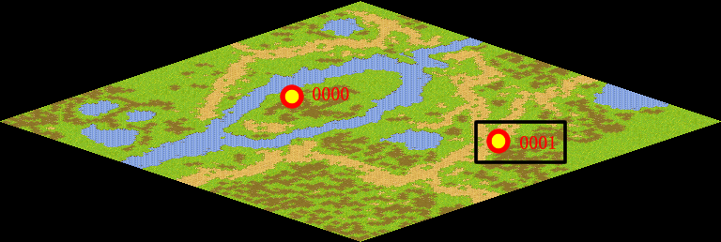
NPC No. | 1
Condition | 做完Quest-0002
Dialog | 最近又打算去外面的世界探险了，不过我放心不下我的几个宠物，白一直很细心，我想他可以好好照顾我的宠物，这样我外出就会放心很多。不过还不知道他答不答应，你能帮我去询问一下白么？
Select | 1：接受，2：不接受
Result | 1 : Scene 0001, 2 : 关闭对话框

ScriptFile | Qlog-0003-000.scr
 | Q0001-0003-000.scr

